Anexo E, Hoja1
Formato para la sistematización de los diálogos ciudadanos y la Audiencia Pública de Rendición de cuentas
Nombre del espacio: UMV AL BARRIO:Empoderamiento ciudadano | Entidad: Unidad Administrtiva Especial de Rehabilitación y Mantenimiento Vial | Fecha: 10 de junio de 2026 | Lugar/medio(plataforma): Salon Comunal Ciudad Montes
Hora de inicio: 3:00 pm | Hora de finalización: 5:00 pm | Número de asistentes: 7 Ciudadanas lideresas de la localidad
1. Temas presentados por el Directivo de la entidad durante la jornada
La jornada correspondiente a la Sesión I de la estrategia "UMV al Barrio – Empoderamiento Ciudadano" se llevó a cabo el 10 de junio de 2026, entre las 3:00 p. m. y las 5:00 p. m., en el salón comunal del barrio Ciudad Montes Tercer Sector. Como parte de la estrategia de convocatoria, se estableció contacto con la Mesa de Movilidad. En articulación con la presidenta de la Junta de Acción Comunal del barrio Ciudad Montes Tercer Sector, se definieron la fecha y el horario de la jornada, así como la difusión de la convocatoria entre la comunidad. | Para dar inicio a la jornada, se invitó a las asistentes a tomar una tarjeta que describía una situación relacionada con el uso del espacio público para la movilidad. El propósito de la actividad fue analizar cada caso, identificar sus posibles consecuencias y proponer alternativas de solución. Como parte del ejercicio, también se promovió el reconocimiento de las entidades competentes a las que la ciudadanía puede acudir para gestionar respuestas institucionales frente a estas problemáticas. Es importante señalar que varias de las situaciones planteadas correspondían a experiencias reales vividas por la comunidad. Esto permitió que las participantes enriquecieran la discusión a partir de sus vivencias, compartiendo tanto las dificultades enfrentadas como las acciones implementadas y los resultados obtenidos, lo que favoreció un análisis más cercano a la realidad del territorio. | A partir del ejercicio anterior, se dio inicio a un espacio de diálogo sobre la estructura y organización del Sector Movilidad. Durante la actividad, se presentaron las funciones misionales de cada una de las entidades que lo conforman, haciendo especial énfasis en el papel y las competencias de la Unidad de Mantenimiento Vial (UMV), con el fin de fortalecer el conocimiento de la ciudadanía sobre su gestión y alcance. Asimismo, se abordó el tema de los materiales utilizados en las intervenciones de rehabilitación y mantenimiento vial, ya que este aspecto surgió como una de las inquietudes identificadas durante el ejercicio previo. En este sentido, se explicó el tipo de materiales empleados, los criterios para su utilización y su función dentro de los procesos de conservación y mejoramiento de la infraestructura vial. | Como cierre de la sesión, se aplicó una encuesta de satisfacción con el propósito de conocer la percepción de las participantes sobre el desarrollo de la jornada y recoger oportunidades de mejora para futuros espacios. Posteriormente, se realizó la entrega de un souvenir como reconocimiento por su participación y compromiso durante la actividad.
2. Inquietudes, observaciones o propuestas de la ciudadania |  | 3. Respuesta a las inquietudes presentadas | 4. Compromisos asumidos

5.Temas recurrentes :
1. materiales de la vias 2. Obras Inconclusas 3. Pteiciones no respondidas

 | 6. Agenda de la jornada Saludo y Presentación. Actividad inicial, descubriendo las necesidades Actividad aclarando misionalidades Encuesta de Satisfaccion de espacios Entrega de material pop a las asistentes Despedida.
 | 7. Metodologia del espacio: Previamente se diseño una metodología basada en los principios del Diseño Universal para el aprendizaje, en esta se describe cada una de las actividades y acciones realizadas en el espacio. Laboratorio de la participación Organizacion sector movilidad Compromisos y salida

 | 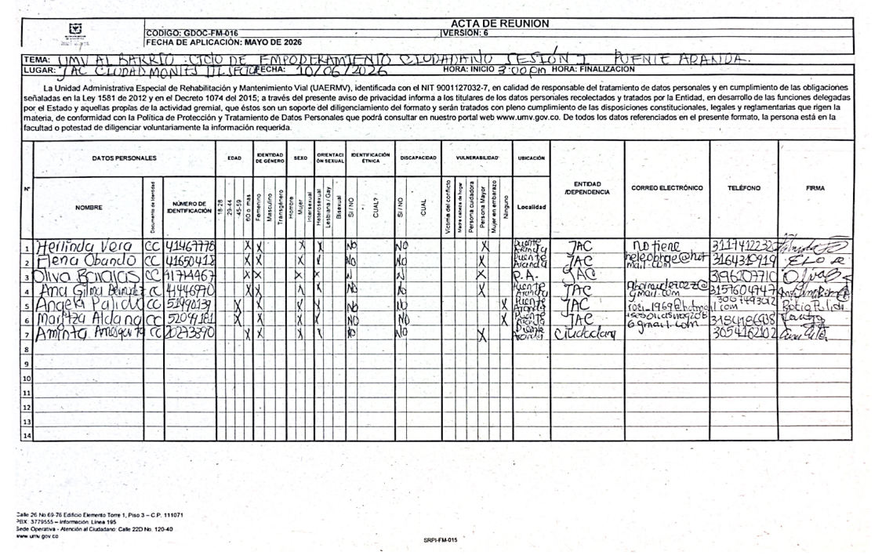 8.Listado de asistencia:
 | 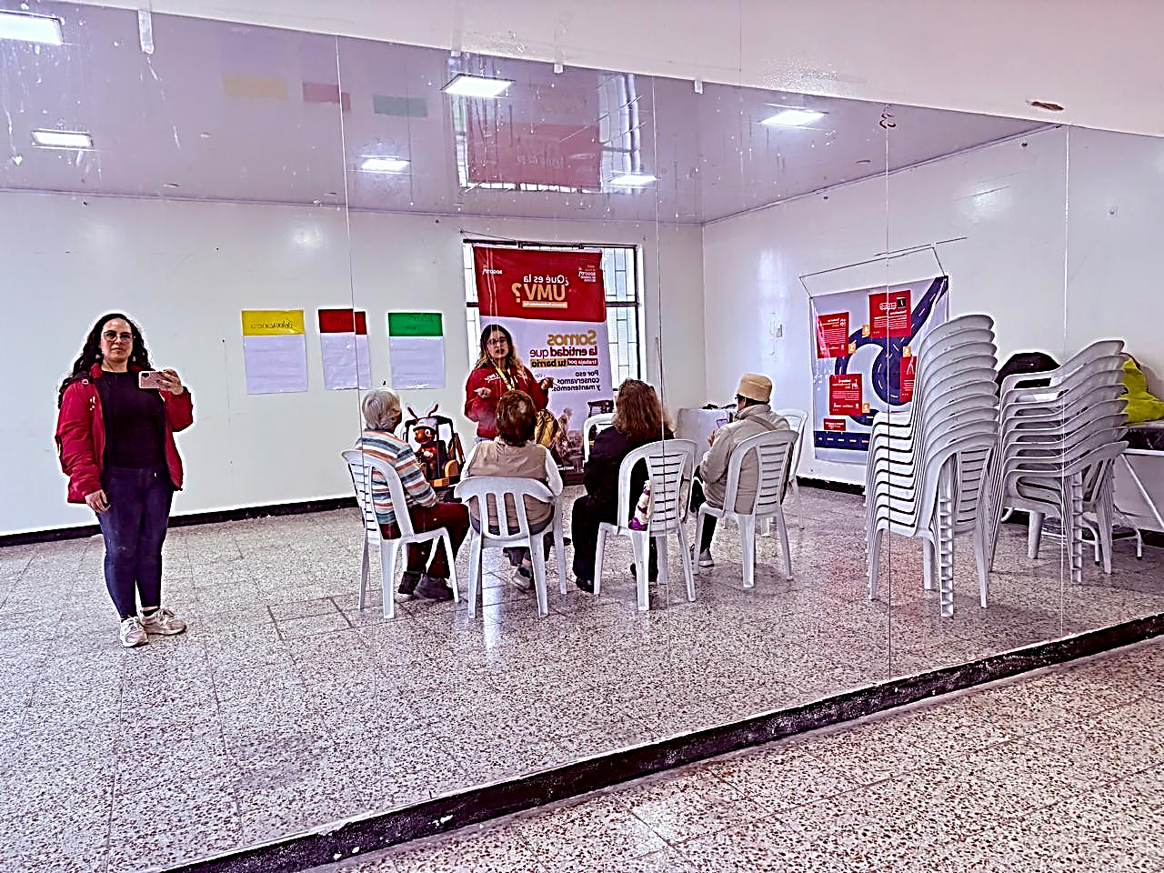 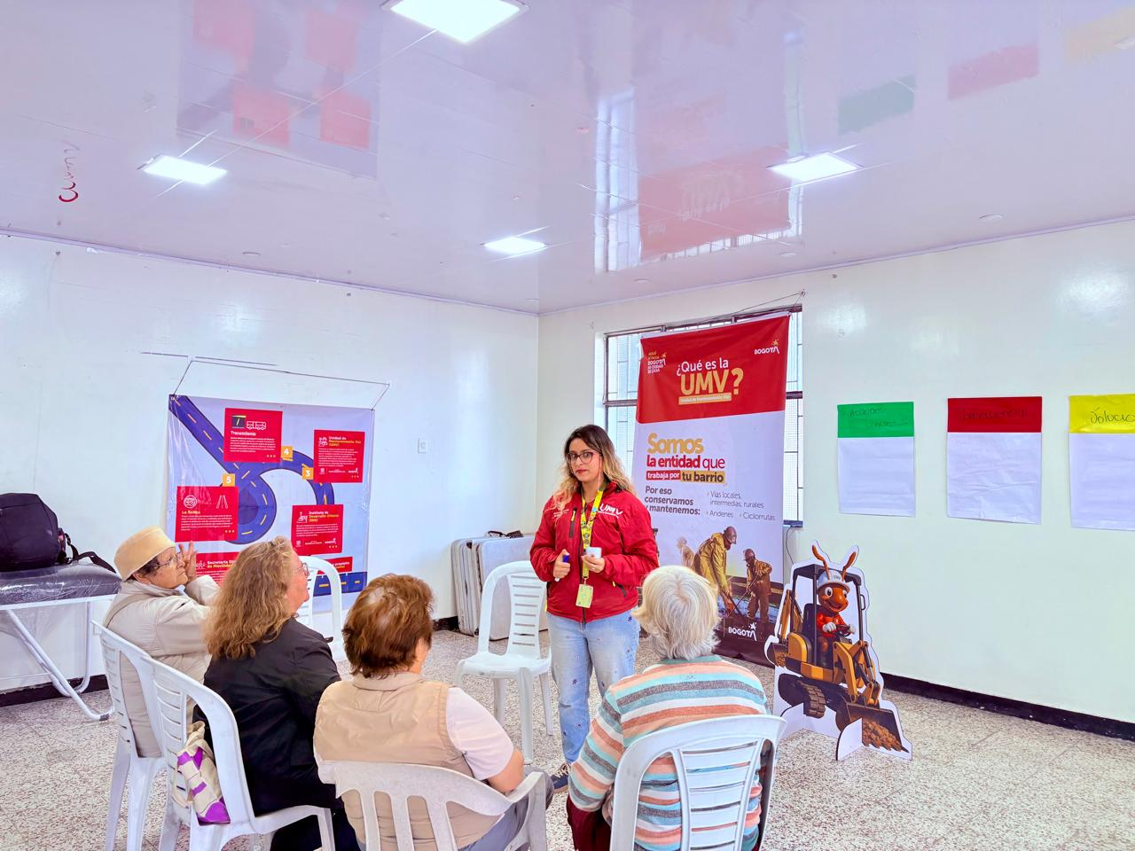 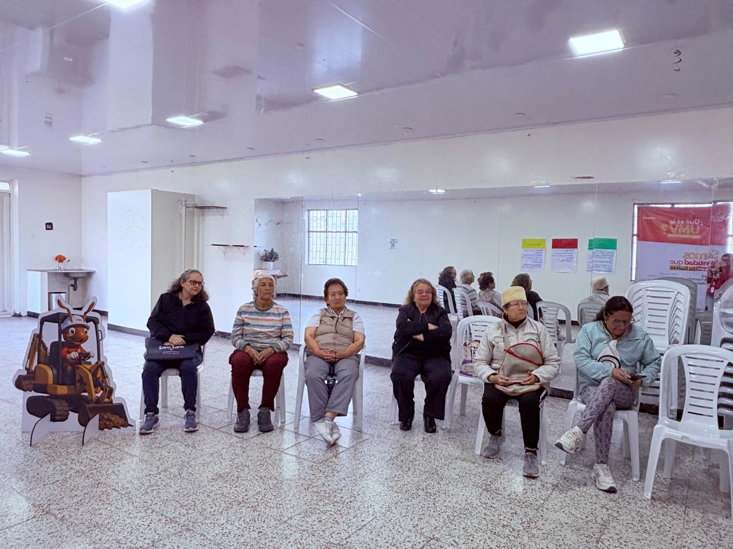 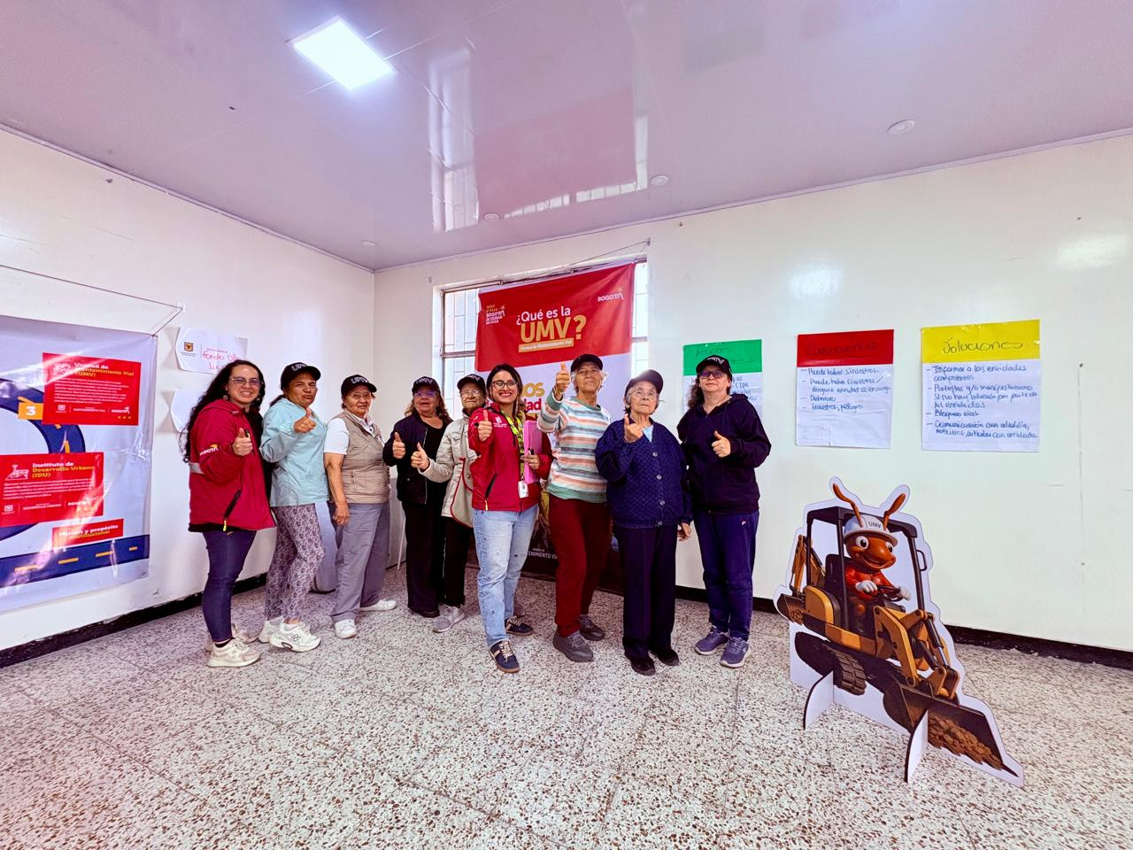 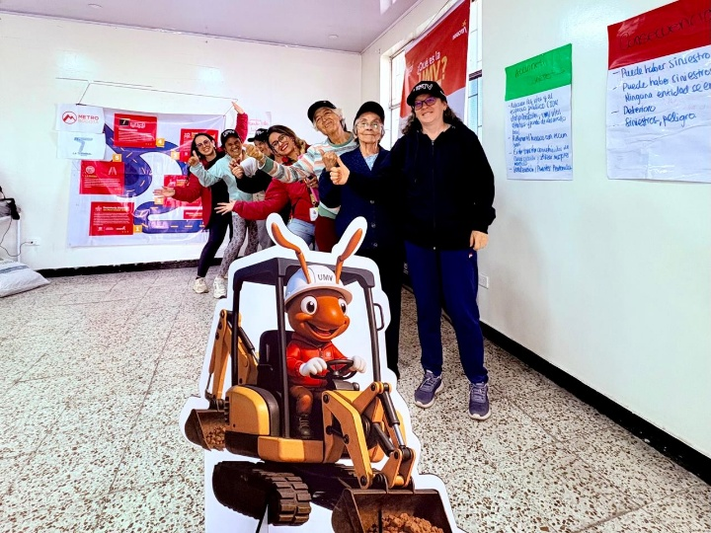 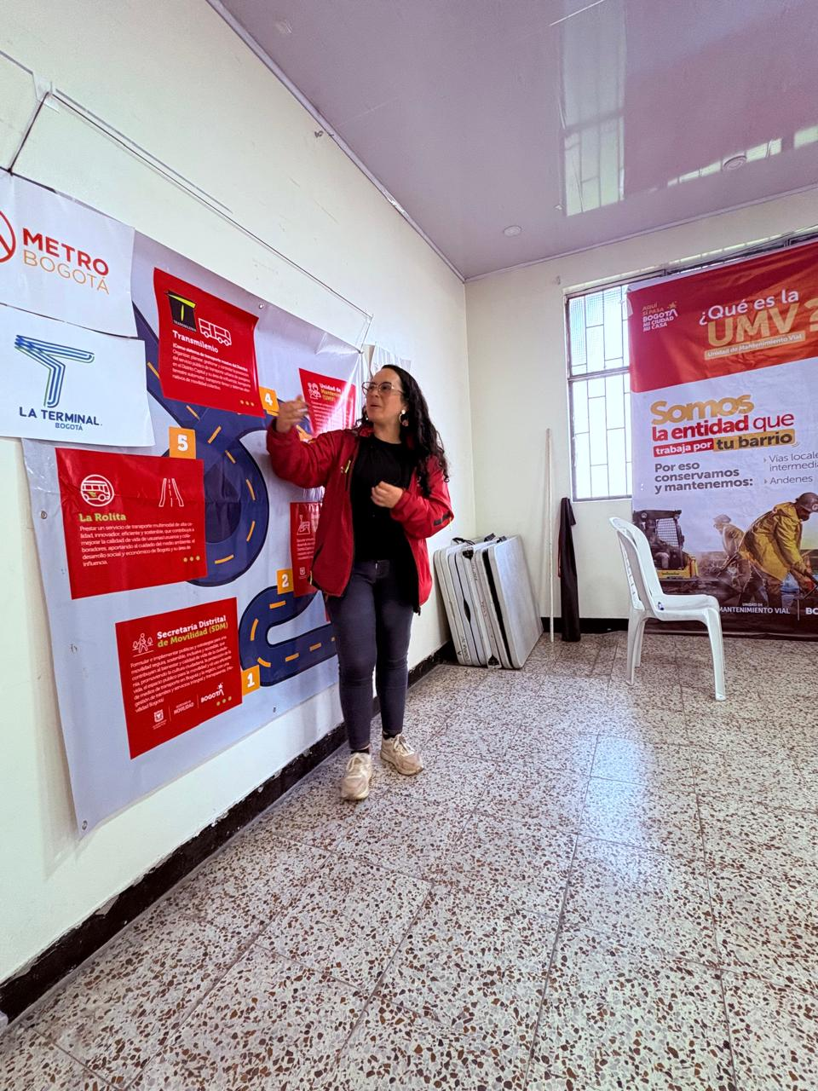 9. Registro Fotográfico:

Nombre de la persona que sistematiza: | Yudhy Lorena Sarmiento | Nombre del/la moderador/a del diálogo ciudadano: | Yudhy Sarmiento Sthefany Arias
Correo electrónico: | yudhy.sarmiento@umv.gov.co | Correo electrónico: | yudhy.sarmiento@umv.gov.co sthefanny.arias@umv.gov.co

